Página1
TELA | HISTORIA DE USUARIO
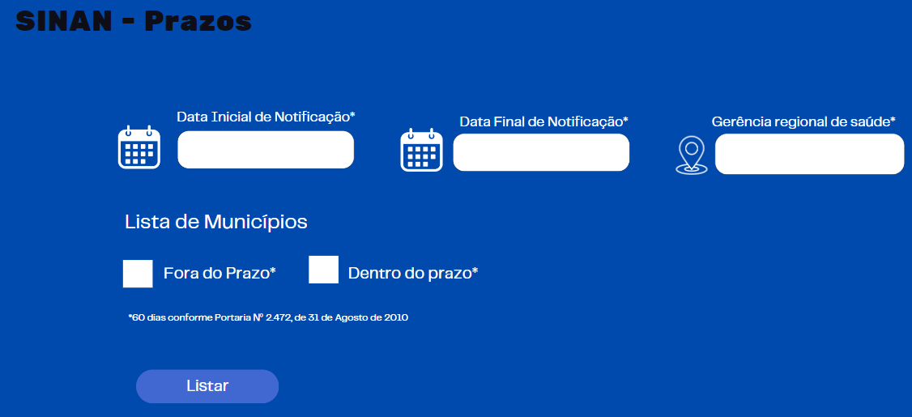
 | Eu como analista em saúde quero visualizar a lista de municipios por gerência regional que estão com os prazos pendentes para que eu possa planejar o envio de alertas para os municipios regularizarem o envio dos casos.

 | Eu como digitador quero preencher uma FIN objetiva e o mais rápido possível para que eu possa entregar todos os dados necessários ao monitoramento de casos
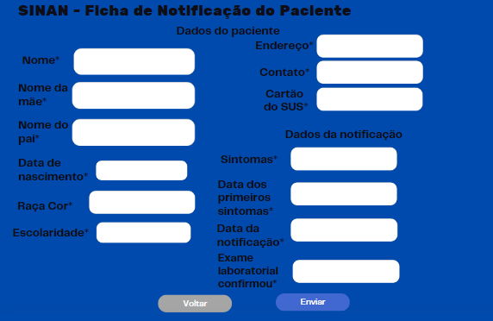

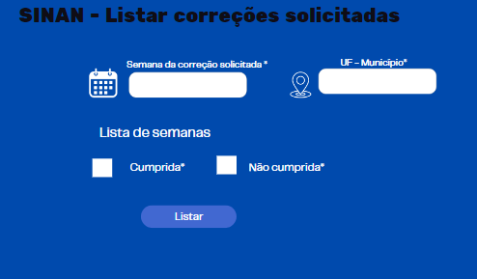
 | Eu como analista em saúde quero visualizar a lista de municipios que cumpriram as solicitações de correções para que eu possa planejar o envio de alertas para os municipios regularizarem o envio dos casos.

